关系图
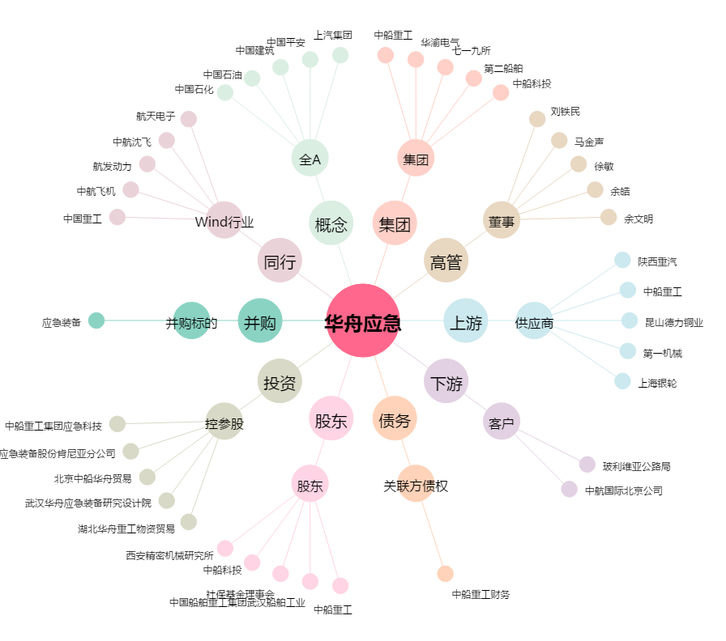
华舟应急[300527.SZ] - 关系概览图

